상품제안서
스마텍 일체형 보조배터리 5000mAh (워치충전가능) | 상품코드: S44413

 |  |  |  |  |  |  | 02-713-8555 | www.synergygift.co.kr
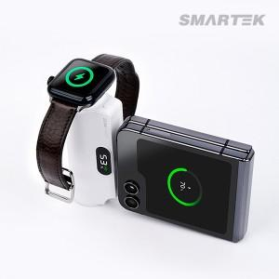

【상세/제작정보】

【인쇄/포장옵션】 | 실크, 레이저, 풀칼라 / 포장지포장

【공급단가】 | 수량 | 30~ | 100~ | 300~ | 500~ | 1,000~
*VAT별도 | 8핀젠더(단종) | 13,000원 | 12,300원 | 11,700원 | 11,400원 | 11,200원
 | C타입젠더 | 13,000원 | 12,300원 | 11,700원 | 11,400원 | 11,200원

【상품 URL】 | https://www.synergygift.co.kr:443/src/goods_detail.php?gdno=44413

